注意事項1
■採点する皆様は必ず模範解答画像に表示される赤字の意味を理解して作業を行ってください!!
（ ） | （ ）内の記載は、記載が「合っても」「無くても」「印字と重複していても」正解(○)です。
［ ］ | ［ ］内の記載であっても正解(○)です。
A
－順同・完答－ | 模範解答と一緒の記載の場合のみ正解です。例）A,イ ⇒ 不正解(×)
－順不同・完答－ | 記載されている解答の順番が相違しても正解です。例）カ、キ、イ ⇒正解(○)、キ、イ、カ ⇒ 正解(○)
大文字⇔小文字× | 模範解答の単語(又は文章)で大文字と小文字を間違っていたら不正解(×)のものです。
大文字⇔小文字△-1 | 模範解答の単語(又は文章)で大文字と小文字を間違っていたら減点(△-1)のものです。
その他の赤字の注釈もルールに従って採点を行ってください。不明点はお問合せください。

国語
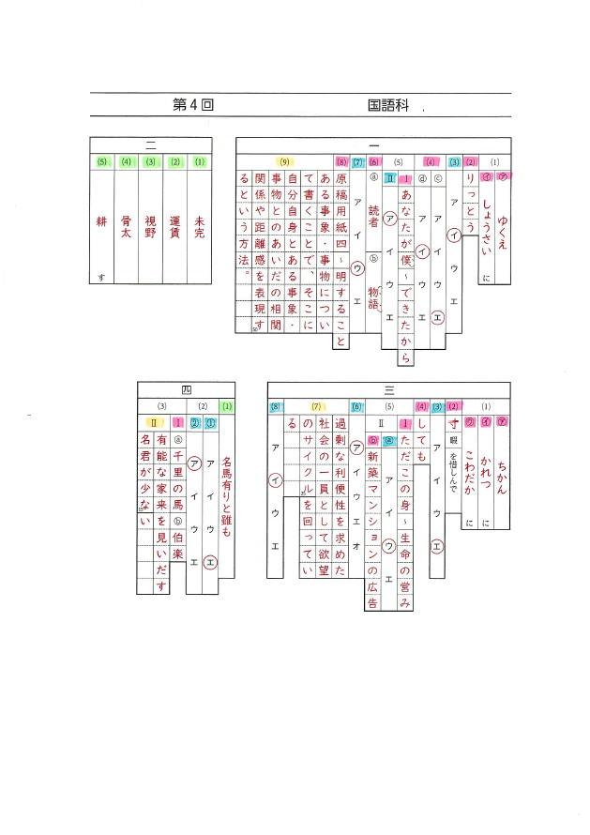

数学
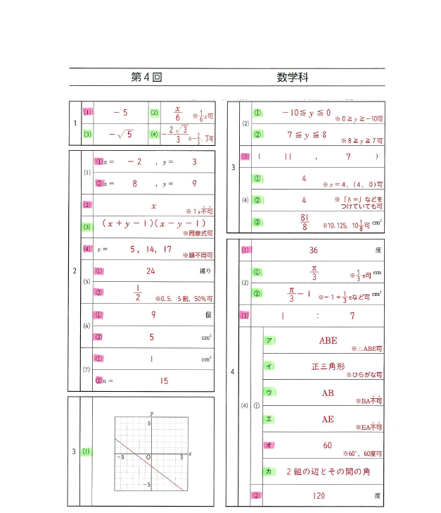

理科
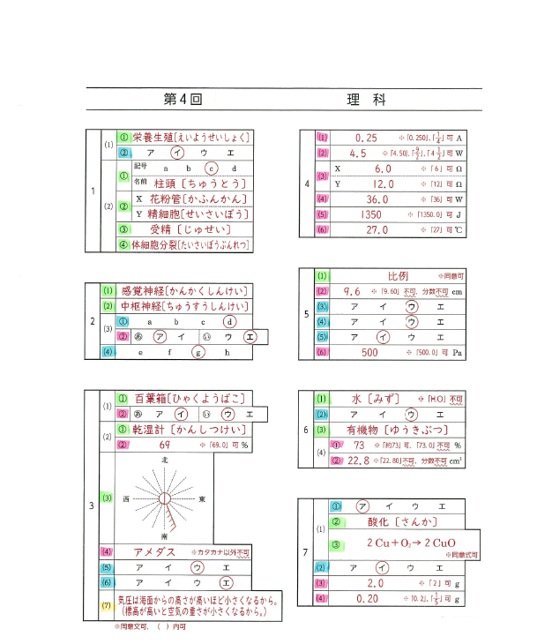

英語
